SEO 작업일지
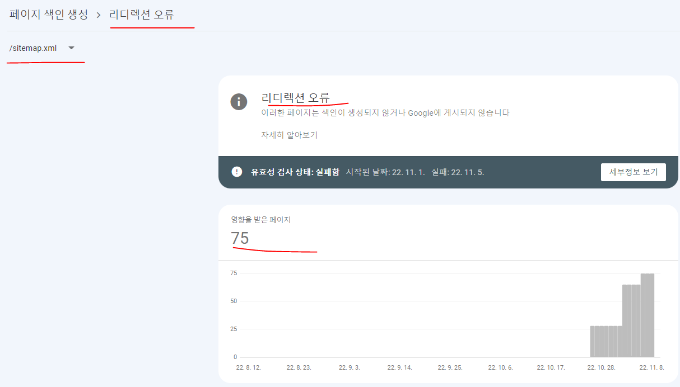
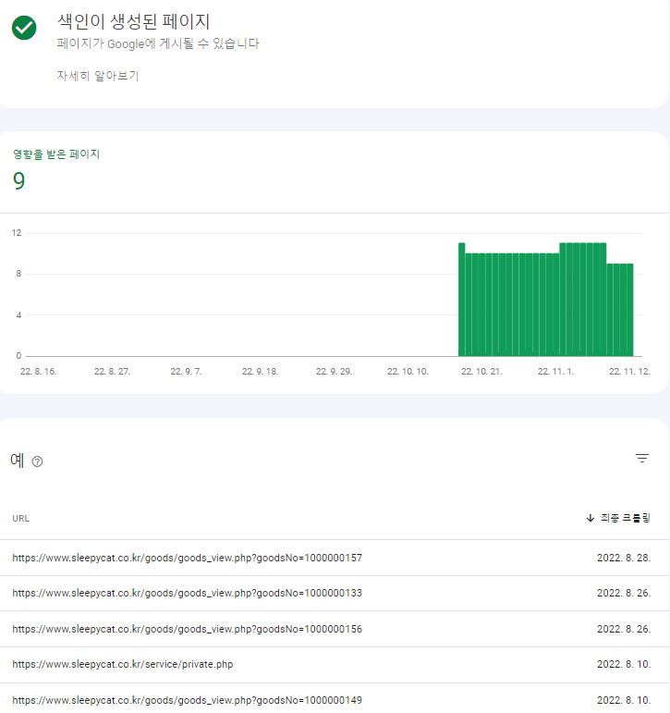
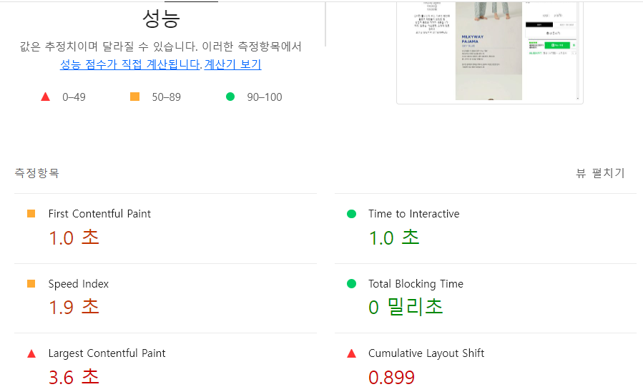
SEO 모니터링 및 작업일지 |  | https://eclogin.cafe24.com/Shop/ | 로그인정보 : ID : sleepnomad PW : triplehm2022

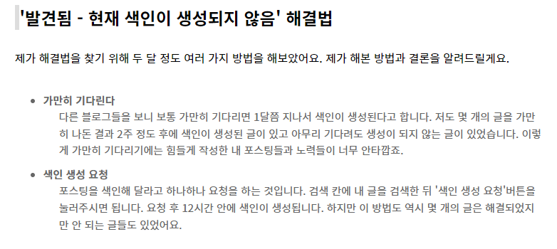
담당자 : 엄태영 PM
날짜 | 작업사이트 | 내용 | 상세 | 엔진 | 작업자
2022-10-24 | 슬리피캣 | 구글서치콘솔 연결 | 서치콘솔 xodud2972.triplehm@gmail.com 에 연결 | 구글 | 엄태영
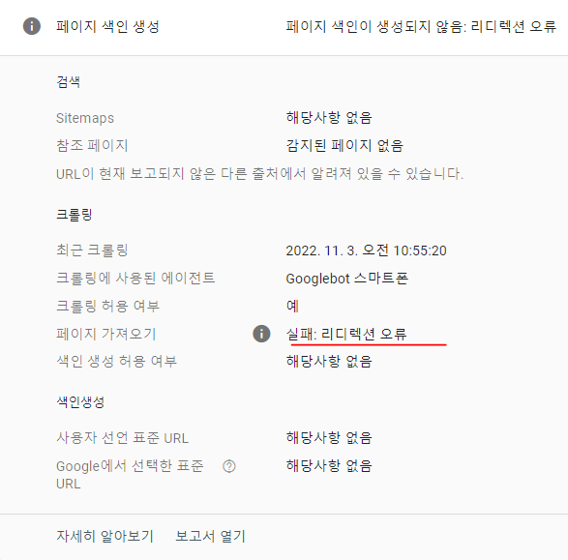
2022-10-24 | 슬리피캣 | 사이트맵/ RSS생성 | 사이트맵/ RSS생성 | 구글 | 엄태영
2022-10-25 | 슬리피캣 | 색인 생성요청 | 색인이 생성되지 않은 페이지83개 중 8개 요청완료 | 구글 | 엄태영
2022-10-25 | 슬리피캣 | 사이트맵 / RSS 추가 | 사이트맵 / RSS 추가 | 구글 | 엄태영
2022-10-26 | 슬리피캣 | 리디렉션 및 404페이지 색인삭제 요청 | 구 URL 페이지 7개 삭제요청 완료 | 구글 | 엄태영
2022-10-26 | 슬리피캣 | 색인 생성요청 | 색인이 생성되지 않은 페이지83개 중 20개 요청완료 | 구글 | 엄태영
2022-10-27 | 슬리피캣 | 색인 생성요청 | 색인이 생성되지 않은 페이지83개 중 30개 요청완료 | 구글 | 엄태영
2022-10-31 | 슬리피캣 | 색인 생성요청 | 색인이 생성되지 않은 페이지55개 중 10개 요청완료 | 구글 | 엄태영
2022-11-01 | 슬리피캣 | 색인 생성요청 | 색인이 생성되지 않은 페이지55개 중 20개 요청완료 | 구글 | 엄태영
2022-11-02 | 슬리피캣 | 색인 생성요청 | 색인이 생성되지 않은 페이지55개 중 30개 요청완료 | 구글 | 엄태영
2022-11-02 | 슬리피캣 | 색인이 생성되지 않는 사례 파악 | 우측 이미지 | 구글 | 엄태영
2022-11-03 | 슬리피캣 | 색인 생성요청 | 색인이 생성되지 않은 페이지53개 중 40개 요청완료 | 구글 | 엄태영
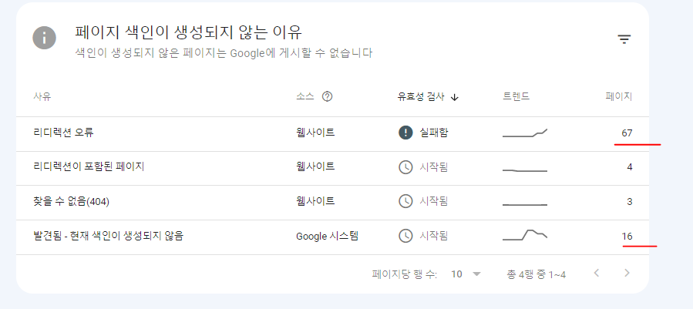
2022-11-03 | 슬리피캣 | ㄴ | 색인요청1개인데 메인 URL만 색인이 요청된 상태 | 구글 | 엄태영
2022-11-04 | 슬리피캣 | 색인 생성요청 | 색인이 생성되지 않은 페이지53개 중 50개 요청완료 | 구글 | 엄태영
2022-11-04 | 슬리피캣 | 리다렉션오류 28 / 리다렉션포함 페이지 4 | 404페이지3개 / 생인생성되지 않은 페이지 53개 | 구글 | 엄태영
2022-11-07 | 슬리피캣 | 상태 변경 | 색인 생성되지 않은 페이지 모두 리다렉션 오류로 확인 | 구글 | 엄태영
2022-11-07 | 슬리피캣 | 리다렉션 오류 원인 및 사례 수집 | 우측이미지 | 구글 | 엄태영
2022-11-08 | 슬리피캣 | 카페24 SEO 설정내용 검토 | 상품->상품목록->상품별 SEO내역 확인 | 구글 | 엄태영
2022-11-08 | 슬리피캣 | ㄴ | gif파일을 제거하고 jpg를 wepp파일로 변경이 필요 | 구글 | 엄태영
2022-11-08 | 슬리피캣 | 카페24 애널리틱스 내용검토 | 카페24 제공 메뉴 (통계) 확인 | 구글 | 엄태영
2022-11-09 | 슬리피캣 | Lighthouse 내용 검토 | gif파일 및 모든 jpg 사이즈 및 파일크기 절약가능 | 구글 | 엄태영
2022-11-09 | 슬리피캣 | ㄴ | Lighthouse 대부분 이미지 관련 내용(alt속성, width,height) | 구글 | 엄태영
2022-11-10 | 슬리피캣 | stiemap, rss검토 | URL은 정상적으로 확인, 등록도 정상적으로 등록 | 구글 | 엄태영
2022-11-10 | 슬리피캣 | ㄴ | sitemap, rss에 모든 URL이 리다렉션 오류로 확인 | 구글 | 엄태영
2022-11-11 | 슬리피캣 | 10/10~11~10 한달 실적 검토 | 실적 그래프 및 검색어 확인 | 구글 | 엄태영
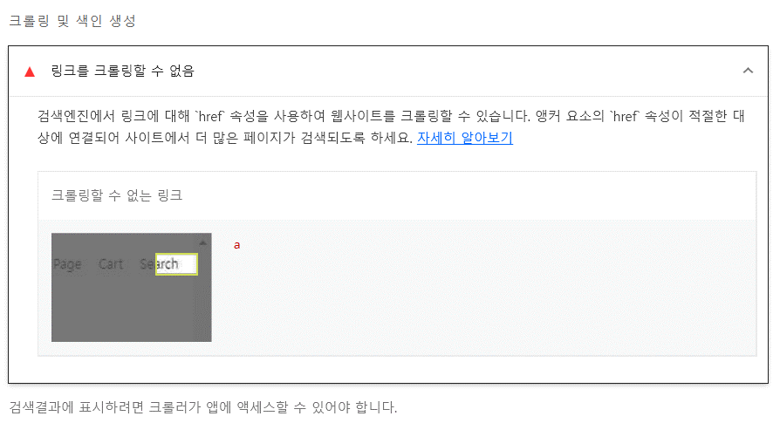
2022-11-11 | 슬리피캣 | ㄴ | 색인이 되지 않아 실적의 영향에 큰 변화가 없음 | 구글 | 엄태영
2022-11-14 | 슬리피캣 | 색인이 생성되었던 구 URL 검토 | URL을 변경하여 색인을 재요청해볼 것 | 구글 | 엄태영
2022-11-14 | 슬리피캣 | ㄴ | 한글제외 ex) www.sleepycat.co.kr/goods/goods_view.php?goodsNo=1000000157 | 구글 | 엄태영
2022-11-15 | 슬리피캣 | 내용 정리 | 내용정리 시트에 현재까지 내용을 모두 정리 | 구글 | 엄태영 | 리다렉션 오류 원인 및 사례
2022-11-16 | 슬리피캣 | 색인생성 페이지 확인 | 색인이 새로 생성된 3개의 페이지 내용 및 이유파악 | 구글 | 엄태영 | 1. 리디렉션 체인이 너무 김
2022-11-17 | 슬리피캣 | 색인생성 페이지 확인 | gif파일 없이 새로운 제품페이지를 등록했을 경우 색인이 생성되었음 | 구글 | 엄태영 | 2. 리디렉션 순환 오류
2022-11-18 | 슬리피캣 | 색인생성 페이지 확인 | 색인생성된 페이지의 경우 Lighthouse에서 이전과 비교해 월등히 좋은 속도를 나타냄 | 구글 | 엄태영 | 3. 리디렉션 URL이 최대 URL 길이를 초과
2022-11-21 | 슬리피캣 | 유효성검사 | 리다렉션 오류 페이지 목록 유효성 검사 재실행 | 구글 | 엄태영 | 4. 리디렉션 체인에 잘못되거나 빈 URL이 있음
2022-11-22 | 슬리피캣 | 모바일 사용 편의성 페이지 | https://sleepycat.co.kr/product/밀키웨이-파자마-커플/105/ 링크가 우수한 페이지에 추가됨 | 구글 | 엄태영 | 의심 : <meta name="viewport" content="width=device-width, initial-scale=1.0"> 태그 여부
2022-11-23 | 슬리피캣 | - | 전체 사용자 중 70%이상이 모바일로 접속 | 구글 | 엄태영
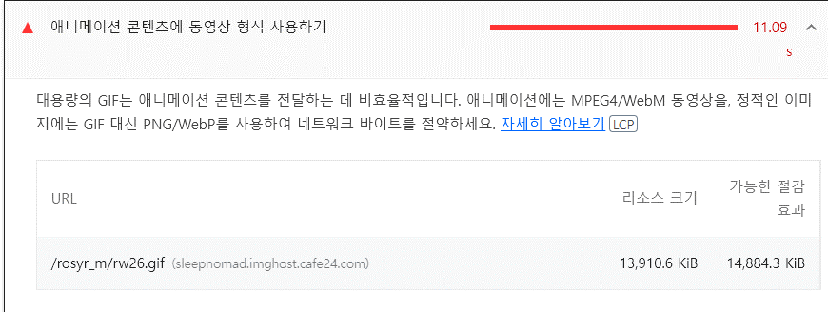
2022-11-24 | 슬리피캣 | - | 잠옷 관련 키워드로 구글에서 노출되지 않으며 슬리피캣 이름과 비슷한 검색시 노출된다 | 구글 | 엄태영
2022-11-28 | 슬리피캣 | 이미지 확장자 변경 | 11월20일 색인 생성된 URL은 모든 이미지파일이 webp로 구성됨. | 구글 | 엄태영
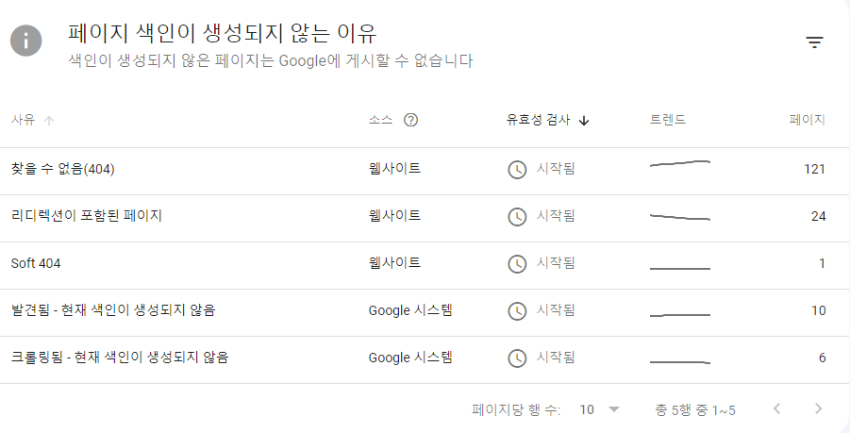
2022-11-30 | 슬리피캣 | Lighthouse 속도 증가 | webp로 변경된 페이지의경우 속도가 확연하게 증가 | 구글 | 엄태영
2022-12-01 | 슬리피캣 | 이미지 확장자 변경 | 모든 웹 페이지 이미지가 webp로 변경되었음 | 구글 | 엄태영
2022-12-02 | 슬리피캣 | 리다렉션 오류 페이지 재검사 | 리다렉션 오류 페이지 재검사 진행 | 구글 | 엄태영
2022-12-05 | 슬리피캣 | 색인 추가 생성 | https://sleepycat.co.kr/product/밀키웨이-파자마-커플/105/ | 구글 | 엄태영
2022-12-06 | 슬리피캣 | 모바일 사용 편의성 페이지 | 정상 - 특이사항 없음 | 구글 | 엄태영
2022-12-07 | 슬리피캣 | 색인 추가 생성 | https://sleepycat.co.kr/product/스몰-체크-순면-반팔-파자마-여성3c/37/ | 구글 | 엄태영
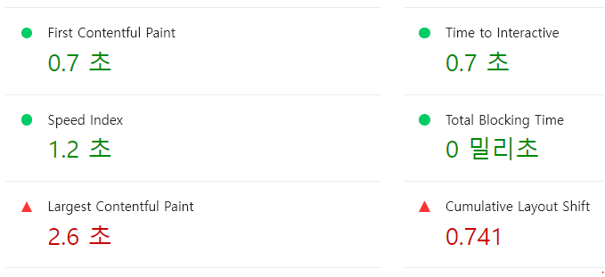
2022-12-08 | 슬리피캣 | 모바일 사용 편의성 페이지 | www.sleepycat.co.kr 의 경우 모바일 사용 편의성 문제 2개 생성 | 구글 | 엄태영
2022-12-09 | 슬리피캣 | 모바일 사용 편의성 페이지 | 텍스트가 너무 작아 읽을 수 없음 / 클릭할 수 있는 요소가 너무 가까움 | 구글 | 엄태영
2022-12-12 | 슬리피캣 | 도메인 | www가 포함된 도메인과 포함되지 않은 도메인에 속성 데이터가 상이함 | 구글 | 엄태영
2022-12-13 | 슬리피캣 | - | 페이지 색인이 생성되지 않는 이유 상태 업데이트 우측 이미지 | 구글 | 엄태영
2022-12-14 | 슬리피캣 | 유효성검사 | 리다렉션이 포함된 페이지 유효성검사 재실행 | 구글 | 엄태영
2022-12-15 | 슬리피캣 | 유효성검사 | 색인이 생성되지 않는 페이지 유효성검사 재실행 | 구글 | 엄태영
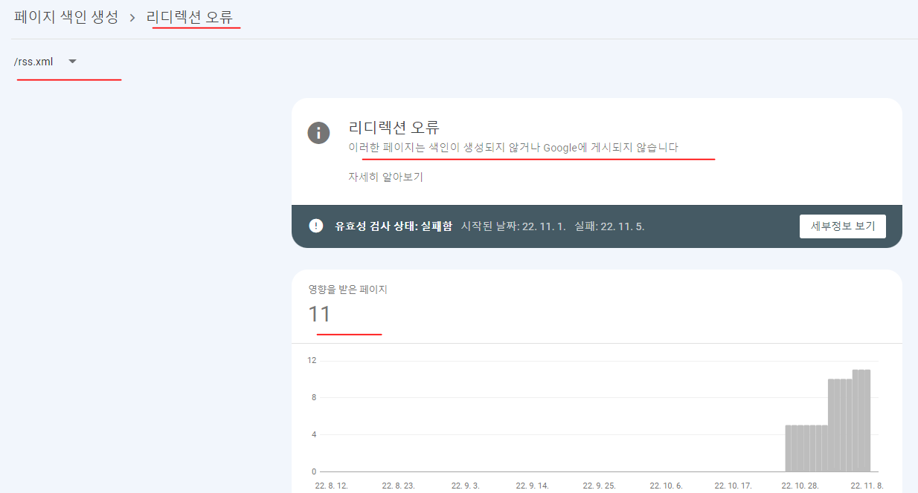
2022-12-19 | 슬리피캣 |  |  | 구글 | 엄태영
2022-12-20 | 슬리피캣 |  |  | 구글 | 엄태영
2022-12-21 | 슬리피캣 |  |  | 구글 | 엄태영
2022-12-22 | 슬리피캣 |  |  | 구글 | 엄태영
2022-12-26 | 슬리피캣 |  |  | 구글 | 엄태영
2022-12-27 | 슬리피캣 |  |  | 구글 | 엄태영
2022-12-28 | 슬리피캣 |  |  | 구글 | 엄태영
2022-12-29 | 슬리피캣 |  |  | 구글 | 엄태영

